Wx
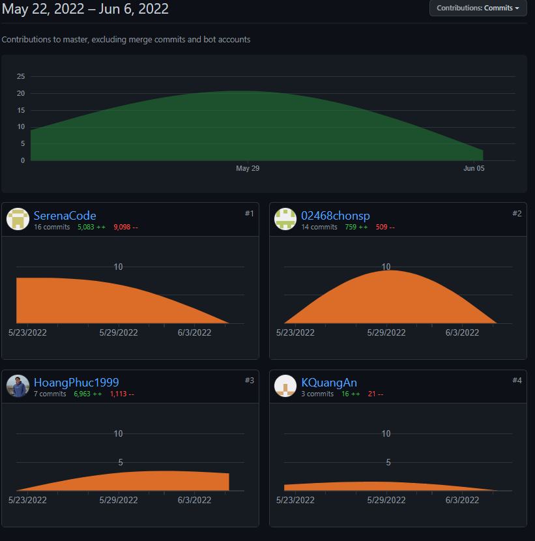
Weekly report
Group | 5
Week 4 30/5
I. Status Report
# | Project Work Item | Status | Notes (Work Item in Details) | Quy tắc nhóm
1 | update weekly documents | Completed | Send for grading | 1. Tất cả mọi thành viên trong nhóm cùng code trung bình mỗi tuần 1 người 1 màn hình
2 | Code Sign up function | Completed | 3 screen total | 2. Techleader kiểm tra code của mọi người hàng tuần
3 | Code log in, logout function | Completed | 5 screen | 3. Một ngày các thành viên dành ra tối thiểu 2h/ngày để code, dành 15-30p để viết tài liêu, 10-15p để họp nhóm cùng nhau
4 | Code home page, menu page | Completed | 10 screen total | Cả nhóm phấn đấu code được 40-45 màn hình, 20-25 database table. Nguyên tắc để làm đi từ gốc của mindmap là tên đề tài sau đó là tên nhóm chức năng ( feature name-> screen namename -> vẽ screenFlow -> vẽ mockup màn hình -> vẽ database table diagram - vẽ package(AD) diagram. Thực chất chỗ này là khi hình dung ra tên của subject class sẽ được sắp xếp vào các folder của project. Detail design là cấu trúc bên trong class và mối quan hệ giữa các class = cách sử dụng class diagram. Mô tả giữa các class gọi nhau như thế nào thì mô tả qua sequence diagram
5 | Code Admin functions | Completed | 5 screen total
6 | Code home page, menu page | Completed | 5 screen total | 4. hàng ngày meeting record phải ghi lại các issue và các solution
II. Team Contribution
# | Project Task | Member | Notes (Task Details, etc.) | Meeting issues
1 | Sign up page, Reset Password page | AnKQ | 90% done , few bug fixes needed | 1.Note
2 | Login,logout functions | PhucHN | Finished
3 | Home page (upload and recieve products from database) | Thang | 80% done
4 | Admin page (modify category, product, user accounts) | PhongDT | 85% done

III. Project Issues
# | Project Issue | Status | Notes (Solution, Suggestion, etc.)
1 | One team member dropped out of class | Completed | Rearange assignment for team members
2 | Lots of document need checking | In Progress | Ask for extensions
3 | One team member going to intern next week | In Progress | Rearange schedules
4 | School 's wifi not allowing team to download source code on github | In Progress | Code at domitory/home and disscuss about code in class
IV. Next Week Plan
# | Project Work Item | Deadline | Notes (Task Details, etc.)
1 | Start coding second iteration | 2022-05-06 | Cart system, payment system
2
3

V. Other Project Masters/Suggestions
# | Project Matter/Suggestions | Raised By | Notes
1 | Following team member missing: Tung | AnKQ | One Team member (Tung) have not join meetings nor classes for 2 weeks
2 | Lots of conflicts on branch | AnKQ | Team members still not used to using github
3

Commit report

